焊接
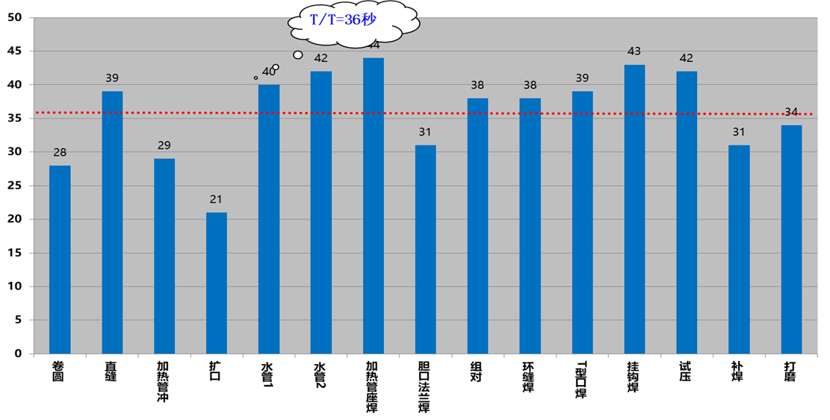
焊接线

工序 | 工位 | 单机节拍 | 机工位 | 节拍 | 设备型号
1 | 卷圆 | 28 | 1 | 28 | E4956EA444F9
2 | 直缝 | 156 | 4 | 39 | E4956EA43EA8
3 | 加热管冲平台 | 29 | 1 | 29 | E4956EA43B84
4 | 扩口 | 21 | 1 | 21 | E4956EA43511
5 | 水管1 | 40 | 1 | 40 | E4956EA438B6
6 | 水管2 | 42 | 1 | 42 | E4956EA43944
7 | 加热管座焊接 | 41 | 1 | 41 | E4956EA43B8E
8 | 胆口法兰焊接 | 31 | 1 | 31 | E4956EA43CB4
9 | 组对 | 38 | 1 | 38 | E4956EA43D75
10 | 环缝焊接 | 76 | 2 | 38 | E4956EA43F81
11 | T型口补焊 | 39 | 1 | 39 | E4956EA4351B
12 | 挂钩焊接 | 43 | 1 | 43 | E4956EA43C46
13 | 试压 | 84 | 2 | 42 | E4956EA438A7
14 | 补焊 | 31 | 1 | 31 | E4956EA437BE
15 | 打磨 | 34 | 1 | 34 | E4956EA442C0
焊接线

工序 | 工位 | 单机节拍 | 机工位 | 节拍 | 用人 | T1 | T2 | T3 | T4 | T5 | T6
1 | 卷圆 | 29.22 | 1 | 29.2 | 0 | 29.27 | 29.12 | 29.26
2 | 直缝 | 196.17 | 4 | 49.0 | 2 | 196.34 | 195.98 | 196.18
3 | 加热管冲 | 31.45 | 1 | 31.5 | 1 | 32.8 | 31.65 | 32.32 | 30.1 | 30.4
4 | 扩口 | 28.11 | 1 | 28.1 | 0 | 28.11
5 | 水管1 | 44.96 | 1 | 45.0 | 1 | 47.53 | 43.4 | 43.95
6 | 水管2 | 42.00 | 1 | 42.0 | 1
7 | 加热管座 | 49.44 | 1 | 49.4 | 1 | 47.02 | 45.5 | 56.3 | 48.92
8 | 胆口法兰 | 34.87 | 1 | 34.9 | 1 | 34.87
9 | 组对 | 34.73 | 1 | 34.7 | 1 | 34.43 | 28.7 | 37.5 | 38.3
10 | 环缝焊 | 73.64 | 2 | 36.8 | 1 | 76.73 | 70.55
11 | T型口焊 | 37.73 | 1 | 37.7 | 1 | 37.73
12 | 挂钩焊 | 40.75 | 1 | 40.7 |  | 39.53 | 41.96
13 | 试压 | 29.00 | 2 | 29.0 | 2 | 27
14 | 补焊 | 39.60 | 1 | 39.6 | 1 | 42.25 | 38.01 | 38.55
15 | 打磨 | 47.82 | 1 | 47.8 | 1 | 54.01 | 48.9 | 40.56
合计 |  |  |  | 575.5
MAX |  |  |  | 49.4
LOB |  |  |  | 77.6%

水箱预装
热泵水箱预装
 |  | 工位 | 节拍/S | 用人 | 备注
水箱预装 | 1 | 衬管安装 | 33 | 1 | E4956EA44562
 | 2 | 丝堵紧固 | 20 | 1 | E4956EA438FA
 | 3 | 法兰安装 | 27 | 1 | E4956EA437F8
 | 4 | 法兰紧固 | 24 | 1 | E4956EA43A42
T/T=24秒
 | 5 | 电阻测量 | 16 | 1 | E4956EA43E0A
 | 6 | 压差检漏 | 23 | 1 | E4956EA43CB5
 | 7 | 试压 | 21 | 3 | E4956EA4412B
 | 8 | 泄压 | 18 | 4 | E4956EA43B95
 | 9 | 烘干 | 31 | 0 | E4956EA43876
 | 10 | 微通道涂胶 | 18 | 3 | E4956EA43452
 | 11 | 绕胆 | 31 | 6 | E4956EA438AA
 | 12 | 封头涂胶 | 27 | 1 | E4956EA43D1C
 | 13 | 底盘管安装 | 26 | 1 | E4956EA43E4D |  |  | 54.91
 | 14 | 紧固支架 | 18 | 1 | E4956EA442DE |  |  | 49.95
 | 15 | 钎焊-1 | 16 | 1（可以同时3个） | E4956EA43517 |  |  | 42.01
 | 16 | 钎焊-2 | 26 | 1 | E4956EA43B83 |  |  | 41.82
 | 17 | 氮气检大漏 | 24 | 1 | E4956EA433B2 |  |  | 42.13
 | 18 | 氦检 | 26 | 1 | E4956EA43FA9
 | 19 | 挡料圈安装 | 29 | 3 | E4956EA43F96
 | 20 | 上外壳 | 14 | 1 | E4956EA4439D
 | 21 | 套袋子 | 13 | 1 | E4956EA43ED0
 | 22 | 吊胆 | 25 | 3 | E4956EA44591
 | 23 | 调胆 | 26 | 2 | E4956EA43710
 | 24 | 下压盖安装 | 25 | 1 | E4956EA43E0B
 | 25 | 粘贴胶带 | 8 | 1 | E4956EA4330A
 | 26 | 上端盖安装 | 25 | 1 | E4956EA442DC
 |  | 合计 | 591
 |  | MAX | 33
 |  | LOB | 68%

 |  |  |  |  |  | 提升机 | 26.2
 | 吊胆 | 氦检 | 绕但 | 移栽 | 绕但 | 试压 | 30.6
 |  | 40.1 |  |  | 112.44 | 绕但 | 28.6
 |  | 42.84 |  | 43.81 | 108.17 | 氮气检漏 | 24.9
 | 78.6 | 39.82 | 116 | 47.15 |  | 氦气检漏 | 32.1
 | 71.42 | 32.06 | 116.5 | 46.2 |  | 吊胆 | 31.1
 | 67.37 | 39.03 | 116 | 48.61 |  | 自动旋转 | 35.0
 | 72.53 | 33.24 | 156.83 | 46.4425 | 110.305 | 提升机 | 31.2
平均 | 72.48 | 37.8 | 116 | 23.22125 | 27.57625
 | 36.24

